Sheet1
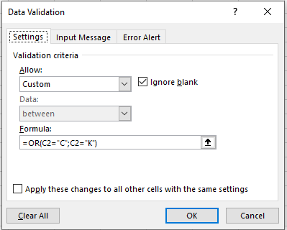
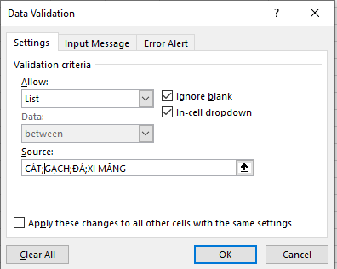
STT | Chứng từ | Ngày | Tên vật tư | Số lượng | Đơn giá | Thành tiền
1 |  | 2014-04-01 |  |  | 250 | 250,000 | 1 | 2
2 |  | 2014-04-02 |  |  | 48,000 | 9,600,000
3 |  | 2014-04-17 |  |  | 300,000 | 6,000,000
4 |  | 2014-04-04 |  |  | 250 | 750,000
5 |  | 2014-04-20 |  |  | 20,000 | 24,000,000
6 |  | 2014-04-06 |  |  | 50,000 | 15,000,000
7 |  | 2014-04-26 |  |  | 250 | 250,000
8 |  | 2014-04-08 |  |  | 50,000 | 125,000,000
9 |  | 2014-04-19 |  |  | 290,000 | 58,000,000
10 |  | 2014-04-22 |  |  | 18,000 | 9,000,000
11 |  | 2014-04-10 |  |  | 300,000 | 45,000,000
12 |  | 2014-04-12 |  |  | 50,000 | 100,000,000

Dùng Data Validation ràng buộc các điều kiện sau
1/ Chứng từ: chỉ được nhập C hoặc K, nếu sai thì xuất thông báo lỗi
2/ Tên vật tư: chọn từ danh sách CÁT, GẠCH, ĐÁ, XI MĂNG. Nếu không đúng thì để trống
3/ Số lượng: chỉ được nhập số nguyên trên 10 và dưới 1000. Nếu sai xuất hiện cảnh báo

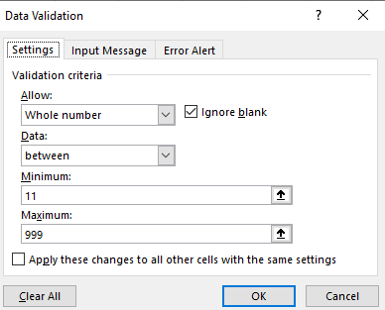
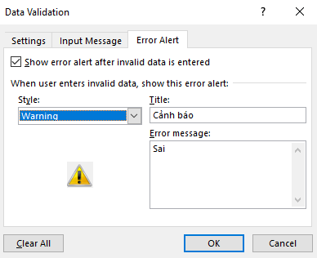
 | 3

 |  |  |  |  |  |  | Cảnh báo nhớ chọn Warning nhé

